상품제안서
이츠 로트 골드스윙 USB메모리(4GB~128GB) | 상품코드: F25504

 |  |  |  |  |  |  | 02-412-0044 | www.easy1.co.kr
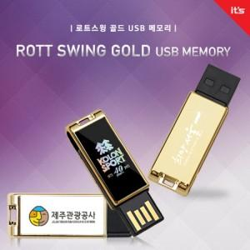

【상세/제작정보】 | <p>※ 4G, 128G 전화문의 부탁드립니다.</p>

【인쇄/포장옵션】 | 레이저, 홀로그램인쇄 / 블리스터케이스

【공급단가】 | 수량 | 100~ | 300~ | 500~ | 1,000~ | 3,000~
*VAT별도 | 8G | 8,400원 | 8,260원 | 8,050원 | 7,910원 | 7,700원
 | 16G | 10,800원 | 10,620원 | 10,350원 | 10,160원 | 9,900원
 | 32G | 13,200원 | 12,980원 | 12,650원 | 12,430원 | 12,100원
 | 64G | 16,800원 | 16,520원 | 16,100원 | 15,820원 | 15,400원

【상품 URL】 | https://easy1.co.kr:443/src/goods_detail.php?gdno=25504

